Sheet1
执行springmvc的controller中的登录方法，然后执行shiro的login方法时，调用AuthenticatingRealm类中的方法

点击登录按钮

从缓存先查找是否已有认证信息，也就是成功执行过自定义Realm的doGetAuthenticationInfo。如果有，就不再执行这个方法了

AuthenticatingRealm

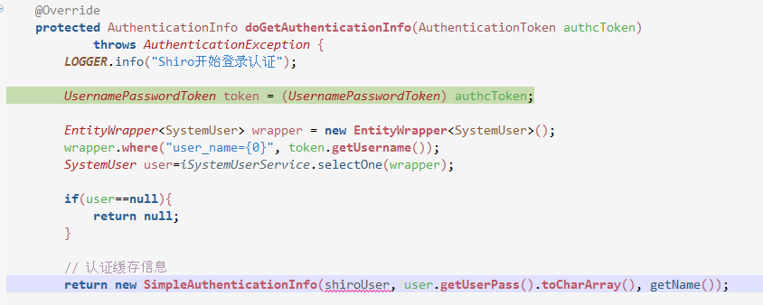

自定义的Realm

SimpleAuthenticationInfo对象会保存登入用户的角色权限等信息，shiro中左右获取权限等信息时，都是从此对象里获取。所以此处如果根据用户名和密码获取到用户信息（如权限，角色）就要生成此对象。如果获取不到，就返回null。说明无此用户。

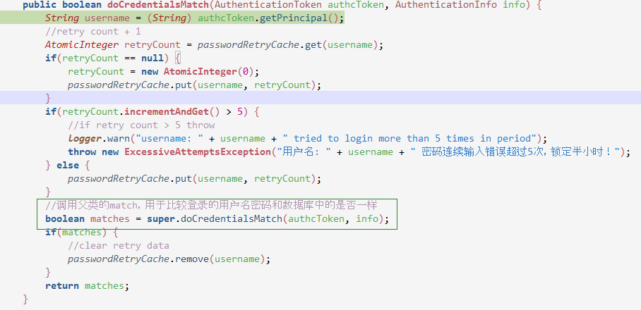
自定义的CredentialsMatcher或者shiro默认的Matcher。此处是自定义的。
用户登录是否成功的判断都是通过doCredentialsMatcher这个方法来实现的。所有自定义的凭证判断的类，都必须实现这个方法（因为多态）。
如果不适用自定义的方式，默认会用绿框中调用的那个类的方法。
因为此处主要想多实现一个判断登录次数限制，所以才自定义类，然后在调用绿框部分。否则不需要自定义类

